Лист 1
Прайс-лист
МИР ПРЯЖИ

В валюте: руб. (курс 1).
Цены указаны на 07.08.2020

№ | Номенклатура/ Характеристика номенклатуры | Описание | Изображение | Артикул | Цена | Ед. | Остаток | Ссылка на сайт
 | Лапка для швейных машин для притачивания застежек-молний | Лапка для швейных машин для притачивания застежек-молний | 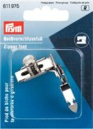 | 611975 | 230.96 |  |  | Изображение
 | Лапка для швейных машин для притачивания застежек-молний |  |  |  | 230.96 | шт | 6 | Изображение

